記入例
 |  |  |  |  |  |  |  | ＿
 |  |  |  | 委任届

auじぶん銀行株式会社 御中
 | 私（甲）は、以下の取引担当者（乙）を代理人と定め、貴社への口座開設申込や口座開設後の 口座管理および貴社とのすべての取引を行うことを委任します。今後、取引担当者変更がある場合は、 貴社の定める手続きに則り、新たな取引担当者を定めて届出します。

届出日（西暦） |  |  | 20△△年 △月 △日

甲 | 法人 | 法人名 | auじぶん株式会社 |  | ※印鑑登録証明書にご登録の実印を押印ください。

 |  | 所在地 | 〒△△△-△△△△ 東京都中央区日本橋 △丁目△番△号○○タワー△△階
 |  |  |  |  |  実印

 | 代表者 | 氏名 | じぶん 太郎

 |  | 住所 | 〒△△△-△△△△ 東京都中央区じぶん町 △丁目△番△号○○マンション×××

乙 | 取引 担当者 | 氏名 | 取引 太郎

 |  | 住所 | 〒△△△-△△△△ 東京都中央区じぶん町 △丁目△番△号○○マンション×××

 |  | 生年月日 | 西暦 1990年 １月 １日

 |  | 部署名 | 経理部

 |  | 役職名 | 部長

【注意事項】 修正が必要な場合は、二重線で訂正のうえ余白に訂正内容を記載し、印鑑登録証明書にご登録の実印 を押印ください。

 |  |  |  |  |  |  | 以上

【銀行使用欄】

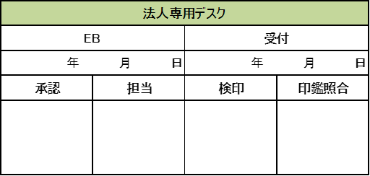

 |  |  |  |  |  | 【20240718】

